Hoja4
Evento | Genero | Producto | Version | P(Cerveza|Hombre) | 82% | P(Hombre|Cerveza) | 64%
1 | Hombre | Cerveza | A | P(Leche|Hombre) | 18% | P(Hombre|Leche) | 13%
2 | Mujer | Leche | A | P(Cerveza|Mujer) | 26% | P(Mujer|Cerveza) | 36%
3 | Mujer | Cerveza | B | P(Leche|Mujer) | 74% | P(Mujer|Leche) | 88%
4 | Hombre | Cerveza | A
5 | Mujer | Leche | A | P(A,Cerveza,Hombre) | 27%
6 | Hombre | Leche | B
7 | Mujer | Leche | A | P(A|Cerveza,Hombre) | 89% | P(A|Cerveza,Mujer) | 20%
8 | Mujer | Leche | A | P(Cerveza|Hombre) | 82% | P(Cerveza|Mujer) | 26%
9 | Mujer | Cerveza | B | P(Hombre) | 37% | P(Mujer) | 63%
10 | Hombre | Cerveza | A
11 | Mujer | Leche | B
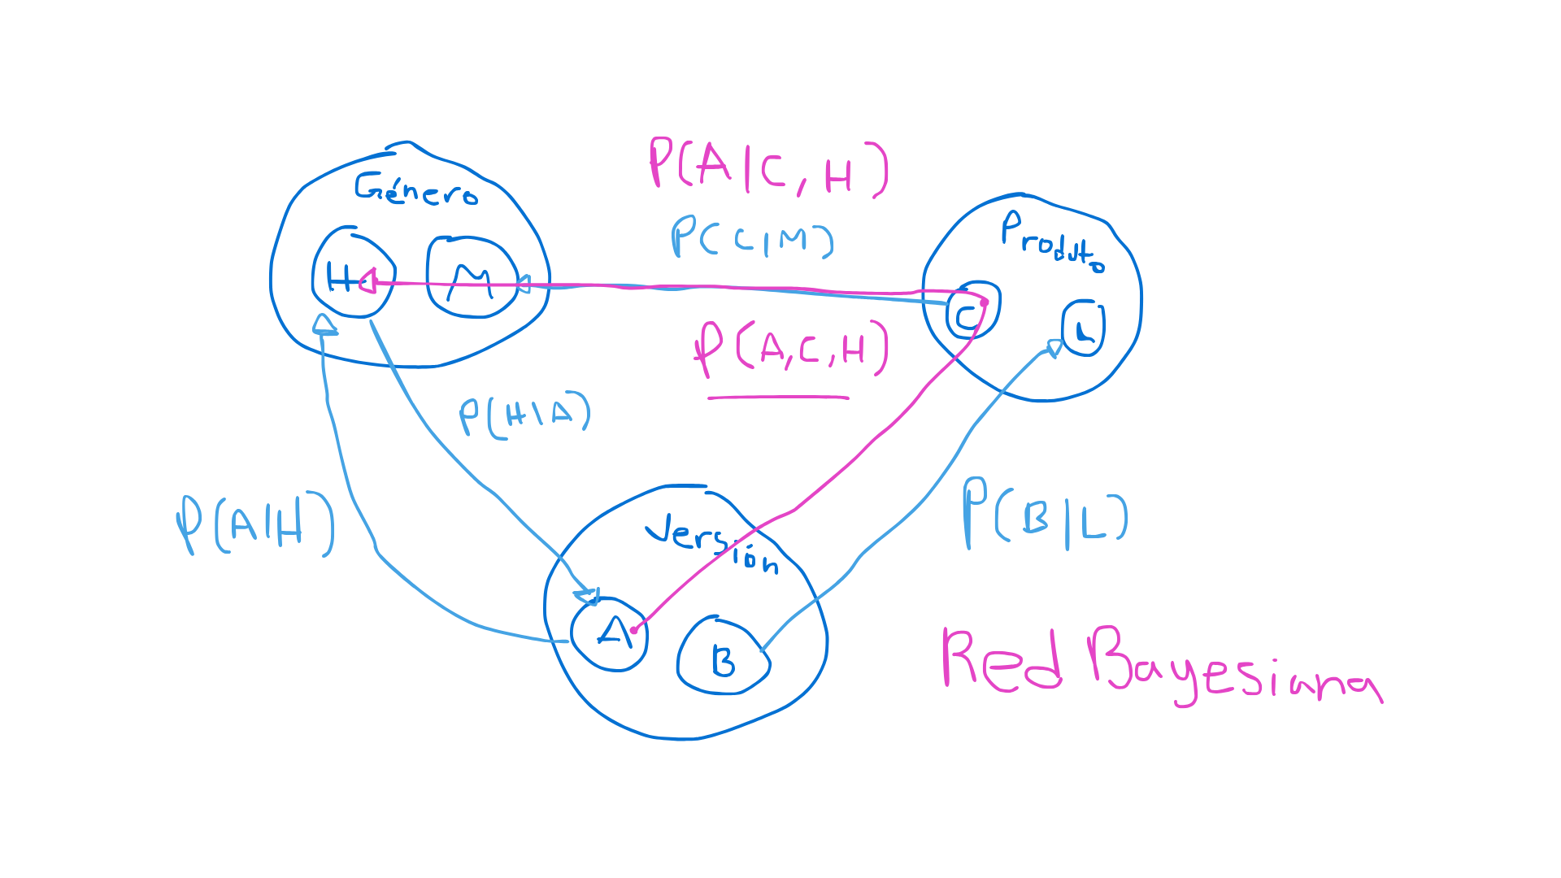
12 | Mujer | Leche | A
13 | Hombre | Cerveza | B
14 | Mujer | Cerveza | A
15 | Mujer | Leche | A
16 | Mujer | Leche | A
17 | Hombre | Cerveza | A
18 | Mujer | Leche | A
19 | Mujer | Leche | B | P(A) | 67%
20 | Hombre | Cerveza | A | P(B) | 33%
21 | Mujer | Leche | A
22 | Hombre | Cerveza | A | P(Hombre) | 37%
23 | Hombre | Cerveza | A | P(Mujer) | 63%
24 | Mujer | Leche | A | P(Cerveza) | 47%
25 | Mujer | Cerveza | B | P(Leche) | 53%
26 | Hombre | Leche | B
27 | Mujer | Leche | A | P(Hombre^Cerveza) | 30%
28 | Mujer | Cerveza | B | P(Hombre^Leche) | 7%
29 | Hombre | Cerveza | A | P(Mujer^Cerveza) | 17%
30 | Mujer | Leche | B | P(Mujer^Leche) | 47%

 |  |  |  | P(A^Cerveza^Hombre) | 27%
 |  |  |  | P(A^Cerveza^Mujer) | 3%

